入力シート
■マークタイプの選択
マークタイプを以下より選択してください。

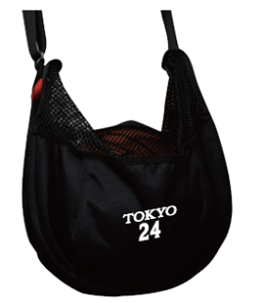
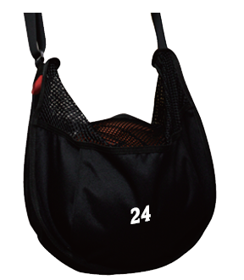
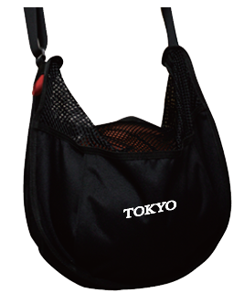

■カラーの選択
カラーチャートよりマークカラーを選択してください。
マークカラー |  |  | ―

■文字、個人番号明細
文字、個人番号をご記入ください。
文字 |  |  |  | 個人番号 | 文字 |  | 個人番号 | 文字 |  | 個人番号
(大文字、半角アルファベット) |  |  |  |  | (大文字、半角アルファベット) |  |  | (大文字、半角アルファベット)

■お客様情報
お客様情報をご記入ください。
チーム名 |  |  |  |  | 住所 〒 |  |  |  | TEL
 |  |  |  |  |  |  |  |  | 携帯
代表者名 （コーチ・保護者） |  |  |  |  |  |  |  |  | MAIL
 |  |  |  |  | 氏名
お支払い方法 |  |  |  |  |  | ※お支払い方法は先振り込みか代金引換となります。

■ご注文内容 ※合計5個以上からの受注となります
個数、金額をご記入ください。
個数 |  | 合計金額
 |  | ¥0

 | 個

